상품제안서
PD충전 3IN1 데이터충전 케이블 | 상품코드: F24375

 |  |  |  |  |  |  | 02-412-0044 | www.easy1.co.kr
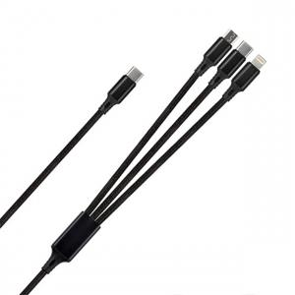

【상세/제작정보】

【인쇄/포장옵션】 | 레이저 / 종이케이스

【공급단가】 | 수량 | 200~ | 500~ | 1,000~ | 3,000~ | 5,000~
*VAT별도 | 단가 | 2,600원 | 2,560원 | 2,500원 | 2,400원 | 2,300원

【상품 URL】 | https://dev.easy1.co.kr:443/src/goods_detail.php?gdno=24375

